Trang_tính1
QUY TRÌNH THEO DÕI CÔNG NỢ

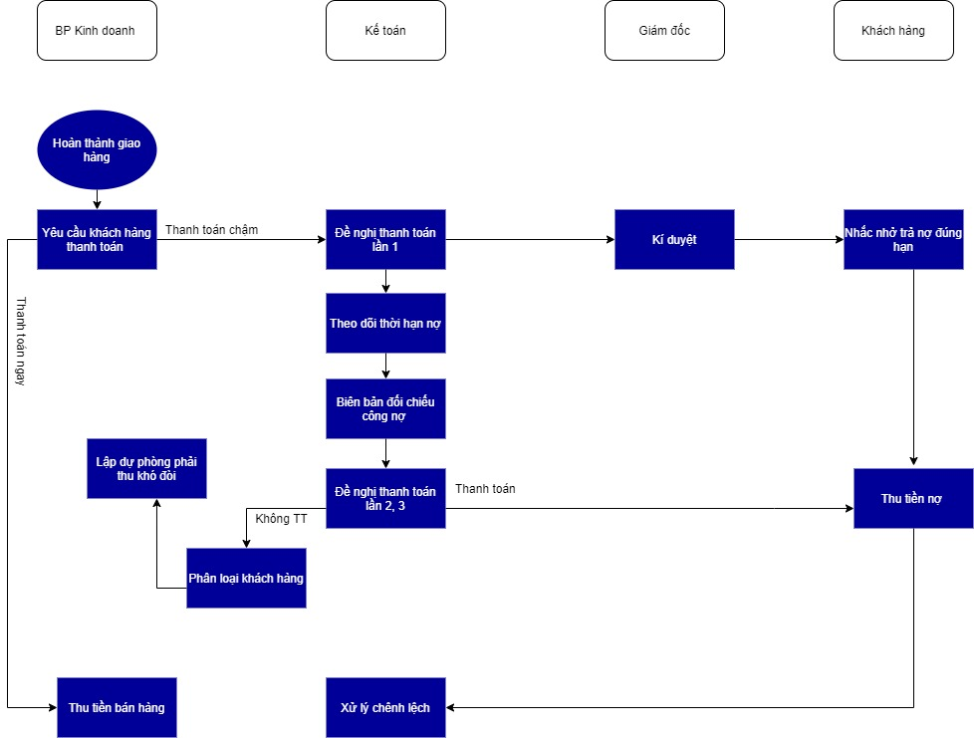
LƯU ĐỒ QUY TRÌNH | Giai đoạn | Mô tả chi tiết | Biểu mẫu
 | Hoàn thành giao hàng | BP kinh doanh hoàn thành giao hàng tới khách hàng | Biên bản nhận hàng/ Biên bản giao hàng có chữ kí nhận
 | Yêu cầu khách thanh toán | BP Kinh doanh yêu cầu khách thanh toán. Nếu khách thanh toán ngay thì chuyển sang quy trình thu tiền | Hợp đồng mua bán
 | Đề nghị thanh toán | Nếu khách thanh toán chậm, lập biên bản đề nghị thanh toán lần 1 do Giám đốc kí duyệt và nhắc khách trả nợ đúng hạn | Đề nghị thanh toán lần 1
 | Theo dõi thời hạn nợ | BP Kế toán lập các Báo cáo tuổi nợ, bảng kê các đơn hàng quá hạn | Báo cáo tuổi nợ, bảng kê các đơn hàng quá hạn
 | Biên bản đối chiếu công nợ | BP Kế toán lập biên bản đối chiếu công nợ | biên bản đối chiếu công nợ
 | Đề nghị thanh toán lần 2, 3 | BP Kế toán gửi các đề nghị thanh toán lần 2, 3. nếu khách hàng thanh toán chuyển sang thu tiền nợ | đề nghị thanh toán lần 2, 3
 | Phân loại khách hàng | Nếu khách vẫn không thanh toán chuyển khách vào danh sách nợ xấu, lập dự phòng phải thu khó đòi | dự phòng phải thu khó đòi
 | Xử lý chênh lệch | Nếu khách đã trả đủ tiền nợ, xử lý các chênh lệch sau quá trình thu hồi công nợ (lãi phát sinh, hàng giảm giá cần điều chỉnh doanh thu

